Sheet1
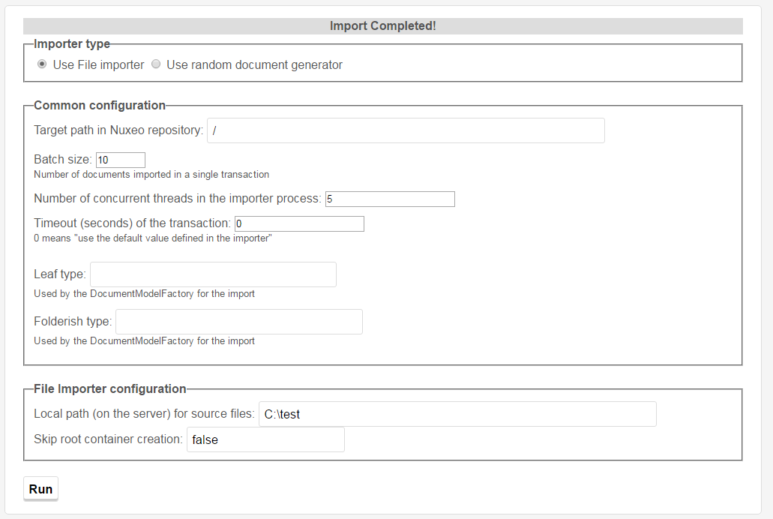

批量上传源码运行机制：
1、进入http://localhost:8080/nuxeo/site/fileImporter

importForm.html
2、显示下图，填入参数即可上传文件的视图框

3、HttpFileImporterExecutor.java作为一个action分发请求，请求的处理全部由importForm.html中的ajax代码实现

4、run按钮得到的绑定的是ajaxSubmit方法

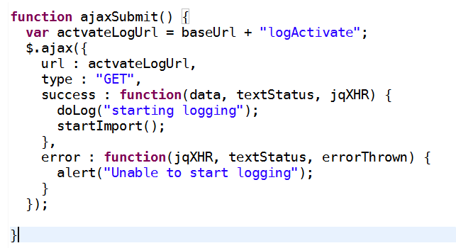

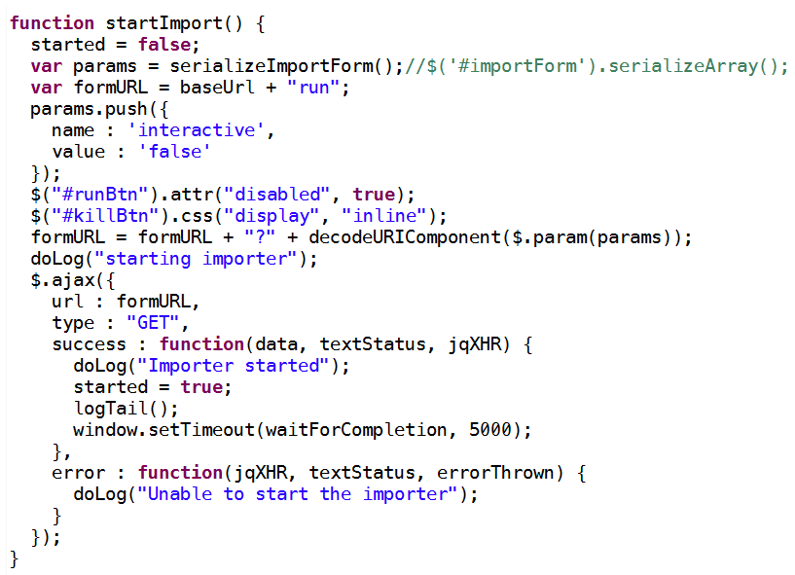
5、进入startImport方法开始处理，这些方法都在html这个唯一的html视图中,通过URL到Action中的run方法中执行业务分发

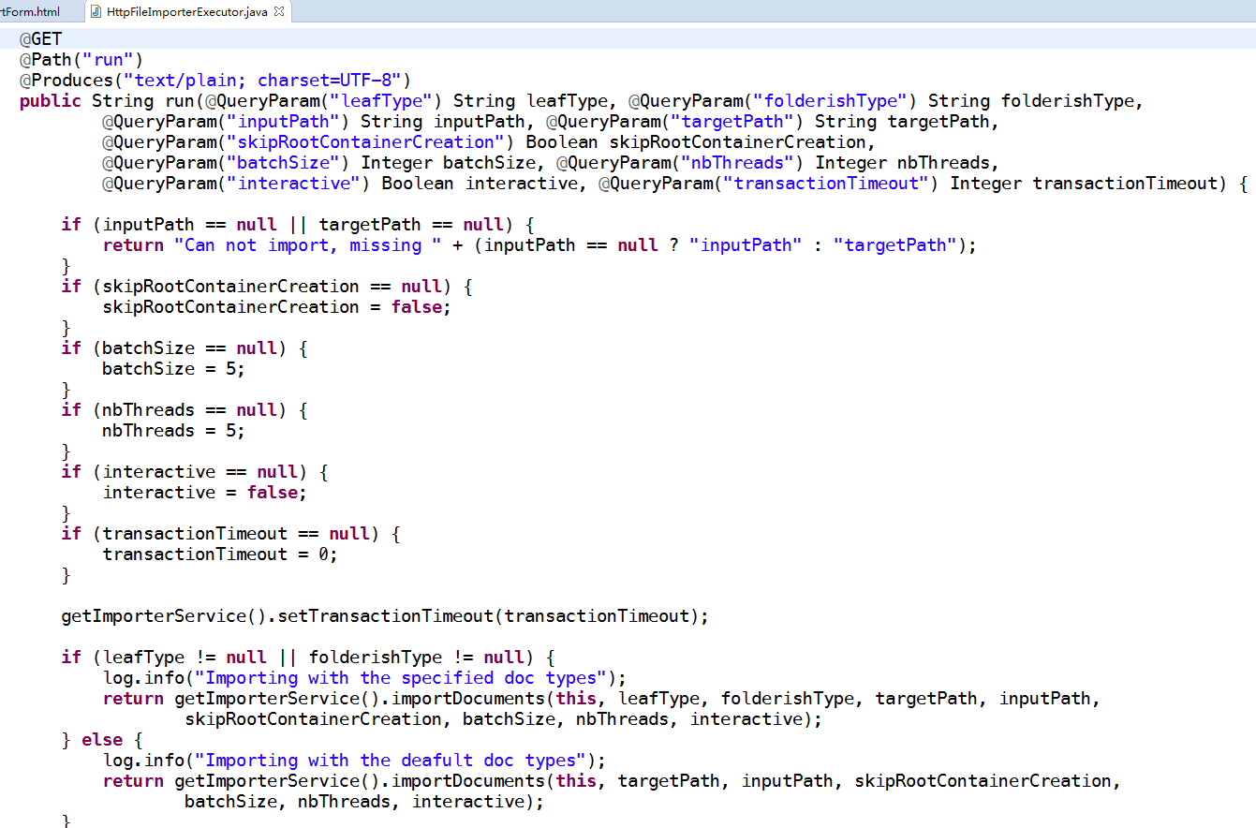

6、调用DefaultImporterService接口以及其实现类的importDocuments(****)方法来处理上传工作

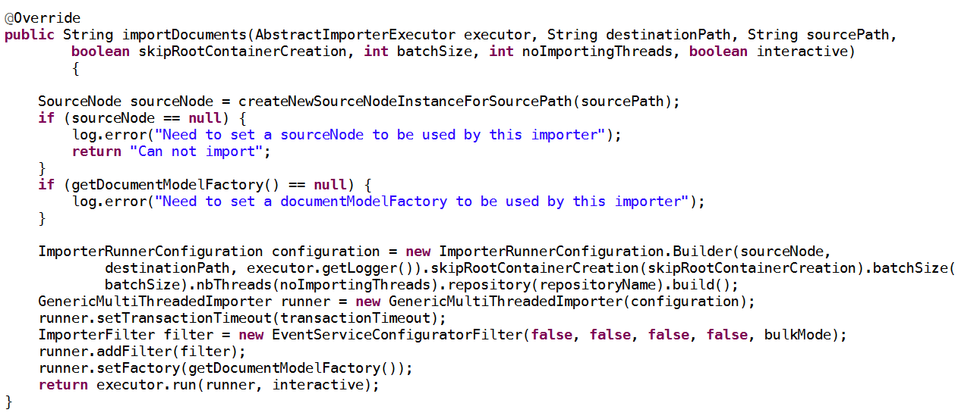

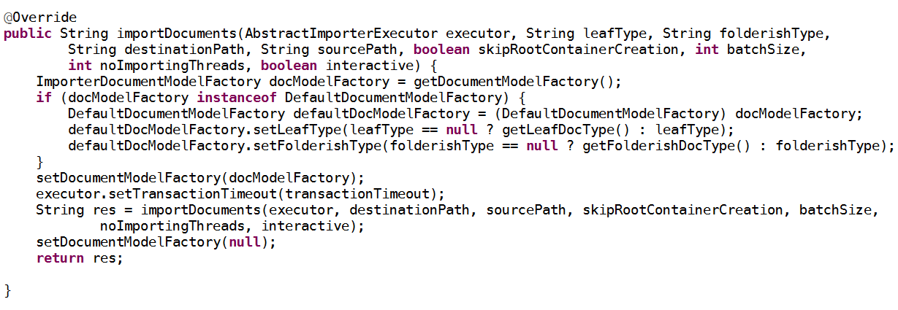

7、完成

